Sheet1
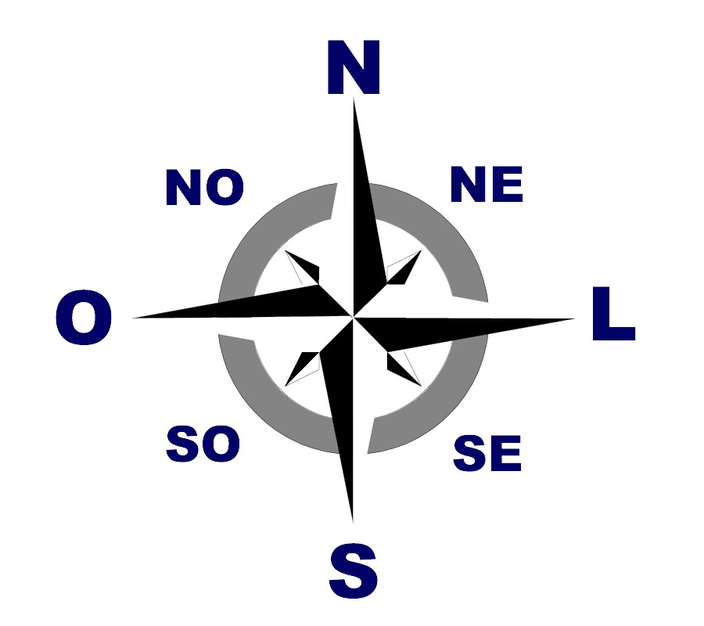
 | 1 | 2 | 3 | 4 | 5
1 |  |  |  |  |  | Legenda
2 |  |  |  |  |  | Inicio
3 |  |  |  |  |  | Fim
4 |  |  |  |  |  | Caminho Livre
5 |  |  |  |  |  | Parede (Obstaculo)

